상품제안서
키르히탁 55 완전자동 폰지 무지우산 | 상품코드: S39441

 |  |  |  |  |  |  | 02-713-8555 | www.synergygift.co.kr
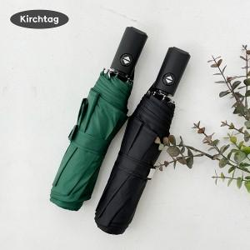 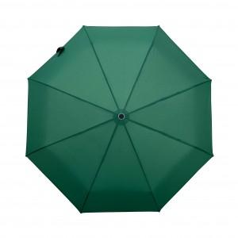 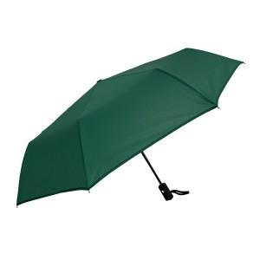

【상세/제작정보】 | <span style="font-size: 12pt;">​* 기본 OPP 포장 포함입니다.</span> <br>

【인쇄/포장옵션】 | [손잡이] 실크, [손잡이] DTF컬러, [원단] 원단실크1도 / 포장지포장

【공급단가】 | 수량 | 50~ | 100~ | 500~ | 1,000~ | 2,000~
*VAT별도 | 단가 | 7,280원 | 7,110원 | 6,880원 | 6,550원 | 6,320원

【상품 URL】 | https://www.synergygift.co.kr:443/src/goods_detail.php?gdno=39441

